基本内容
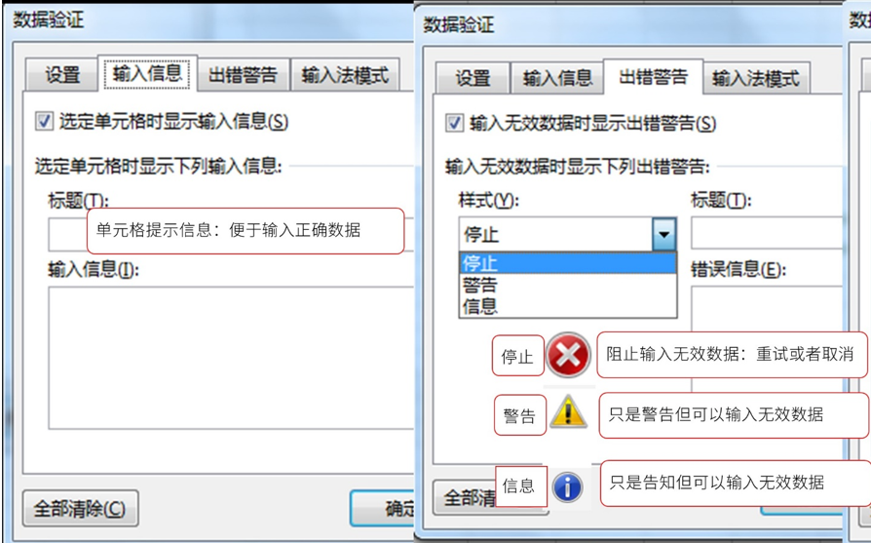
数据验证

 | 限制表格中输入的内容-即输入的值有效才允许输入

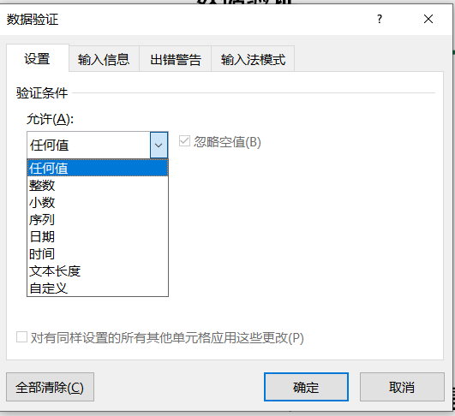
 |  | 允许的类型：
 |  | 任何值： | 默认
 |  | 整数： | 类似
 |  | 小数：
 |  | 日期：
 |  | 时间：
 |  | 文本长度：

 |  | 序列： | 下拉菜单
 |  | 自定义： | 公式

 |  | 忽略空值：不勾选，则通过“Backspace”键删除excel单元格中的内容会报错

利用有效性圈释不符合要求的数据 作业
要求：
1)用数据有效性圈释出数据1-5中低于产品标准的数据
2) 假设产品标准是5，圈释偏差超过0.08的数据
产品编码数据偏离测试表
产品编码 | 产品标准 | 数据1 | 数据2 | 数据3 | 数据4 | 数据5
AS0001 | 4.96 | 4.9511 | 5.0383 | 4.9705 | 5.0408 | 5.0703
AS0002 | 4.90 | 4.9005 | 4.9605 | 5.0604 | 4.9033 | 5.0445
AS0003 | 4.95 | 5.0638 | 5.0972 | 4.9868 | 4.9177 | 4.9141
AS0004 | 4.97 | 5.0403 | 4.9592 | 5.0801 | 4.9685 | 4.9463
AS0005 | 4.97 | 4.9612 | 4.9873 | 5.0661 | 4.9626 | 5.0879
AS0006 | 4.94 | 4.9419 | 4.9466 | 4.9117 | 4.9273 | 5.0844
AS0007 | 5.01 | 5.0684 | 5.0733 | 4.9909 | 5.0766 | 5.0247
AS0008 | 5.00 | 5.0058 | 4.9911 | 5.0579 | 5.0045 | 4.9153

